Portada


Planificación y gestión participativa del turismo sostenible

Forma correcta: Restauración de la conectividad del paisaje agropecuari

Versión 1 | REDCRE, 2022
Versión 2 | Ejemplo adaptado por: Corporación Biocomercio Sostenible, Skaphe, 2025

Ecoturismo
Ecoturismo en el DRMI Mamapacha - Bigajual.
Alternativa: Ecoturismo |  | Fotografías
Definición: | El ecoturismo es una modalidad turística especializada y dirigida, que se desarrolla en áreas con un atractivo natural especial y que se orienta hacia la apreciación, el conocimiento, la conservación y el uso sostenible de los recursos naturales y culturales, promoviendo una actitud de respeto hacia el medio ambiente [1] Una modalidad turística especializada y sostenible, enfocada a crear conciencia sobre el valor de las áreas del Sistema, a través de actividades de esparcimiento como la contemplación, el deporte y la cultura, contribuyendo al cumplimiento de sus objetivos de conservación y a la generación de oportunidades sociales y económicas para las poblaciones locales y regionales [2] |  | 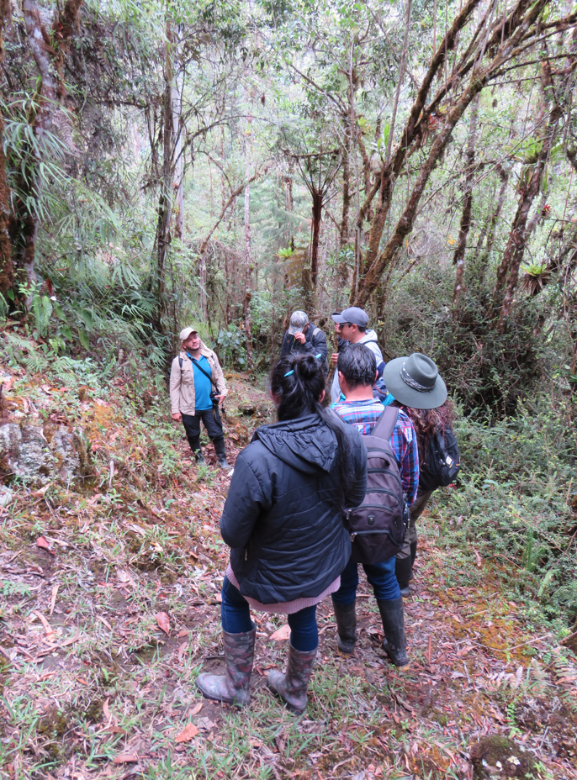
Objetivo: | Según la Ley 300 de 1996, el objetivo del ecoturismo es propiciar actividades recreativas orientadas a la apreciación y conocimiento de la naturaleza, promoviendo actitudes y prácticas de conservación y procurando un bajo impacto ambiental y cultural [1] El objetivo del ecoturismo de acuerdo a Parques Ncionales NAturales de Colombia es ontribuir a la conservación de las áreas protegidas mediante experiencias turísticas sostenibles que generen sensibilización ambiental y beneficios para las comunidades locales [2]
Observación de aves con grupo de monitoreo de niños y niñas de Palestina Huila.
Posibles coberturas: | Áreas con un atractivo natural especial para la conservación. | Senderismo y avistamiento de aves (Garagoa, Boy. 2022) Foto: Laura Dueñas
¿Cuándo implementar esta tipología de turismo? | Esta tipología se emplea en territorios que poseen atractivos turísticos naturales con características favorables para el desarrollo de actividades ecoturísticas.
Orientaciones para su aplicación | Diagnóstico de la situación actual del turismo en el territorio : Es el primer paso y su objetivo es establecer la situación del turismo en el territorio, respondiendo a preguntas como, ¿se habla de turismo?, ¿cómo, qué planes y estrategias se tienen?, ¿cuál es la historia del turismo en el destino?, ¿quiénes son los actores clave?. Esto se puede realizar a través del análisis de las políticas públicas (revisión de Planes de desarrollo departamentales y municipales, Planes de desarrollo turísticos departamentales y municiplaes, Esquemas de ordenamiento territorial, planes de acción de las Corporaciones Autónomas Regionales, legislación turística y cifras de turismo). Entrevistas a actores clave del territorio se busca indagar con actores que conozcan la situación del turismo en el destino, como secretarios/as de turismo y de desarrollo municipal, funcionarios/as de Parques Nacionales, de la corporación autónoma regional entre otros [4] |  | 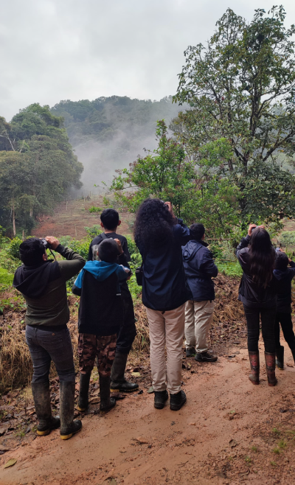
 | Mapeo y caracterización turística del territorio : Caracterizar el turismo identificando la oferta de atractivos, prestadores de servicios turísticos, actores indirectos, asimismo, las actividades que se realizan en los atractivos, además, las relaciones existentes entre actores y entre actores y atractivos [3]
 | Visitas y recorridos de campo: en los que en una agenda o diario de campo se toman notas sobre temas como por ejemplo estado de vías de acceso, infraestructura y planta turística. Es importante apoyarse con fotografías, videos y toma de datos con GPS [4]
Referencia: | [1] Congreso de la República de Colombia. (1996). Ley 300 de 1996. Por la cual se expide la Ley General de Turismo. Diario Oficial No. 42.845 del 26 de julio de 1996. Bogotá, Colombia. Recuperado de: https://www.funcionpublica.gov.co/eva/gestornormativo/norma.php?i=3342 [2] Parques Nacionales Naturales de Colombia. (s.f.). Ecoturismo. Recuperado de https://www.parquesnacionales.gov.co/entidad/ecoturismo/ [3] Ochoa, F. A. (2016) p. 173. Tejiendo el territorio: Lineamientos para la construcción del turismo desde lo local (Primera edición). Universidad Externado de Colombia, Facultad de Administración de Empresas Turísticas y Hoteleras. [4] Ochoa, F. y Dueñas, L. (2024), p. 16. Guía metodológica para la reconversión hacia el turismo regenerativo y sostenible en zonas rurales y naturales. Corporación Biocomercio Sostenible. | Actividad de avistamiento de aves realizado por el PNN Cueva de los Guácharos que permite el fortalecimiento de capacidades en el territorios, aumenta el sentido de pertenencia y protección de la fauna y flora silvestre y el monitoreo comunitario. Foto: Laura Dueñas

Turismo rural
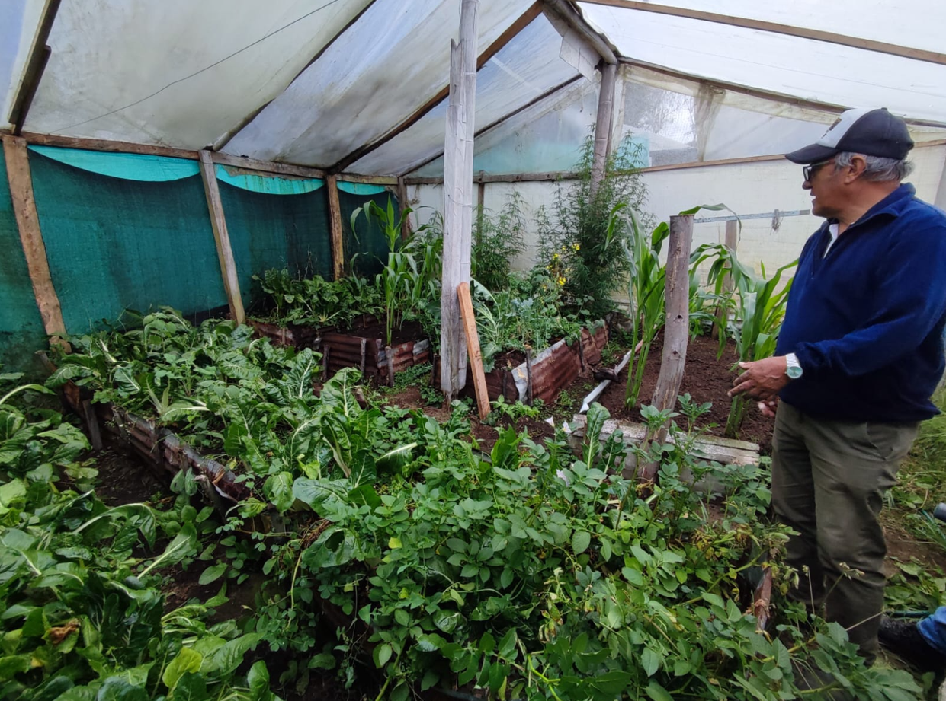
Turismo rural, finca El Paraíso.
Alternativa: Turismo Rural |  | Fotografías
Definición: | Según la Organización Mundial del Turismo (OMT), comprende actividades que se desarrollan en entornos rurales, caracterizados por: baja densidad demográfica, paisajes dominados por agricutura y silvicultura y premisas sociales y formas de vida tradicionales. Dicho turismo posee un alto potencial como motor de desarrollo, ya que puede estimular el crecimiento de la economía local, fomentar la creación de empleo y contribuir a la reducción de la estacionalidad y dispersión espacial de la demanda [1]
Objetivo: | Fomentar el desarrollo sostenible de los territorios rurales mediante la integración de actividades productivas, culturales y naturales en propuestas turísticas que beneficien a las comunidades locales, fortalezcan su identidad y promuevan la conservación ambiental.
Posibles coberturas: | Coberturas antrópicas y naturales
¿Cuándo implementar esta tipología de turismo? | Se implementa en fincas que desarrollan actividades productivas sostenibles y que buscan compartir sus experiencias con turistas y visitantes, complementándolas con actividades y servicios turísticos adicionales.
Zonificación de uso, conservación y reconversión.
Orientaciones para su aplicación | Visita de reconocimiento: Es una visita al predio o finca interesada en ofrecer servicios turísticos, con el fin de reconocer el lugar y dialogar con su propietario/a sobre sus intereses en implementar acciones de conservación y reconversión. Durante la visita se identifican los procesos en marcha en el predio, la experiencia en turismo, así como los atractivos y el potencial turístico del lugar. [2] | Turismo rural (Murillo, Tolima. 2023) Foto: Laura Dueñas
 | Diagnóstico : Para conocer el estado actual de los predios o fincas se realiza un diagnóstico mediante un formato de entrevista estructurada, compuesto por varias secciones con preguntas sobre información general, prácticas de conservación y reconversión, servicios turísticos que prestan o los que desean ofrecer, capacidad que tiene cada finca para la prestación de servicios y actividades turísticas, material promocional; si cuenta con redes sociales, página web, portafolio de servicios, manejo administrativo y financiero, requisitos mínimos de calidad e infraestructura, implementación de buenas prácticas ambientales, socioculturales y económicas. [2]
 | Formulación de acciones: con los resultados del diagnóstico, se formiuan acciones para la gestión integada del paisaje encaminada hacia el turismo sostenible [2]. Dependiendo de las necesidades de la finca o predio se pueden realizar las siguientes acciones: * Plan a la medida: este es un instrumento de planificación para el fortalecimiento administrativo, financiero, de calidad y de sostenibilidad. * Zonificación de uso, conservación y reconversión: La zonificación ayuda a organizar mejor los predios, ya que permite definir qué actividades se pueden hacer en cada zona, como turismo, producción, conservación o reconversión, según sus características. También sirve para identificar los impactos negativos que generan algunas actividades, proponer medidas para reducirlos y hacer un seguimiento a los resultados. De esta manera se puede saber si lo que se está haciendo funciona o si es necesario cambiar o mejorar las acciones. * Capacidad de Carga: La Ley General de Turismo (2020) define la capacidad de carga turística como el límite de visitantes que puede recibir un atractivo en un periodo de tiempo, sin comprometer la sostenibilidad ambiental, cultural y social. Este límite se establece considerando factores como: disponibilidad de agua y servicios públicos, riesgos ambientales, sociales y económicos, preservación del atractivo, satisfacción de los visitantes e infraestructura turística disponible [2] | 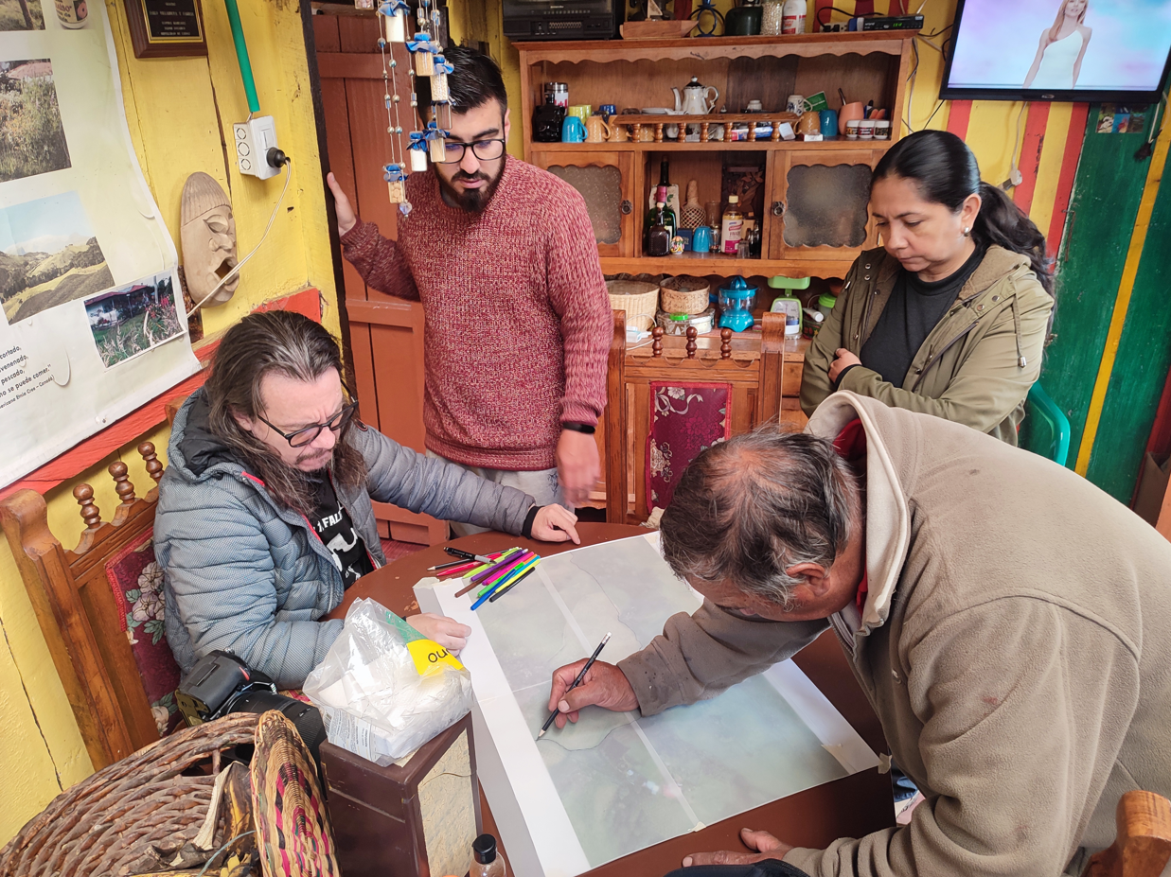 Actividade de zonificación con propietarios/as de fincas en el municipio de Murillo, Tolima Foto: Laura Dueñas
Referencia: | [1] Organización Mundial del Turismo. (s.f.). Turismo rural. Recuperado de https://www.unwto.org/es/turismo-rural. [2] Ochoa, F. y Dueñas, L. (2024), p. 16. Guía metodológica para la reconversión hacia el turismo regenerativo y sostenible en zonas rurales y naturales. Corporación Biocomercio Sostenible.

Turismo de aventura
Torrentismo
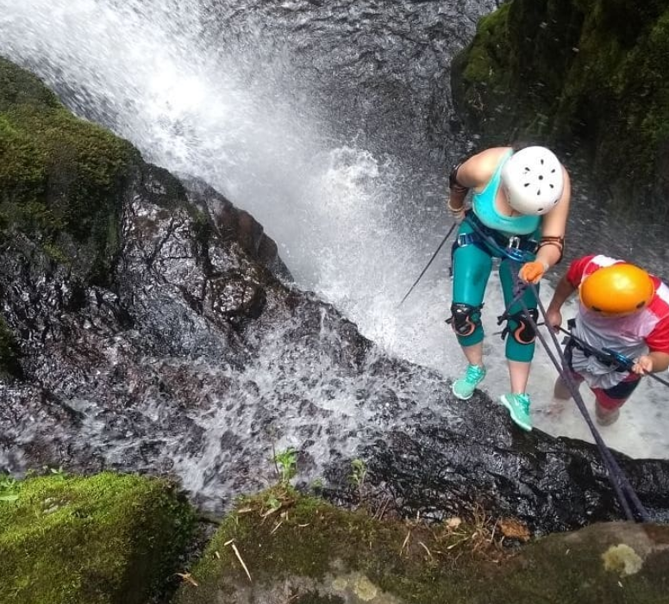
Alternativa: Turismo de aventura |  | Fotografías
Definición: | Un tipo de turismo que generalmente tiene lugar en destinos con características geográficas y paisajísticas específicas, y que suele asociarse a una actividad física, intercambio cultural, interacción y conexión con la naturaleza. Esta experiencia puede implicar algún tipo de riesgo real o percibido, y puede requerir un esfuerzo físico y mental significativo. [1]
Objetivo: | Brindar a los viajeros experiencias únicas y emocionantes que les permitan desafiarse físicamente, salir de la rutina y estimular su conexión con entornos naturales y culturales. Esta modalidad combina adrenalina, descubrimiento personal y vínculo con la naturaleza, promoviendo un tipo de viaje más participativo y transformador.
Posibles coberturas: | Coberturas naturales con características geográficas y paísajisticas específicas.
¿Cuándo implementar esta tipología de turismo? | El turismo de aventura se puede implementar cuando el territorio tiene recursos naturales propicios, cuenta con seguridad, infraestructura y normativa, respeta la capacidad ambiental y social, y hay una demanda real de visitantes.
 | Diagnóstico de la situación actual del turismo en el territorio: Es el primer paso y su objetivo es establecer la situación del turismo en el territorio, respondiendo a preguntas como, ¿se habla de turismo?, ¿cómo, qué planes y estrategias se tienen?, ¿cuál es la historia del turismo en el destino?, ¿quiénes son los actores clave?. Esto se puede realizar a través del análisis de las políticas públicas (revisión de Planes de desarrollo departamentales y municipales, Planes de desarrollo turísticos departamentales y municiplaes, Esquemas de ordenamiento territorial, planes de acción de las Corporaciones Autónomas Regionales, legislación turística y cifras de turismo). Entrevistas a actores clave del territorio se busca indagar con actores que conozcan la situación del turismo en el destino, como secretarios/as de turismo y de desarrollo municipal, funcionarios/as de Parques Nacionales, de la corporación autónoma regional entre otros [2]
Orientaciones para su aplicación | Visita de reconocimiento y diagnóstico Es una visita al sitio donde se piensan reaizar las actividades de aventura para hacer una caracterización de la infraestructura, accesibilidad, herramientas de manejo de visitantes, seguridad y atención de emergencias entre otros | Foto: Mauricio Dueñas
 | Mapeo y caracterización turística del territorio: Caracterizar el turismo identificando la oferta de atractivos, prestadores de servicios turísticos, actores indirectos, asimismo, las actividades que se realizan en los atractivos, además, las relaciones existentes entre actores y entre actores y atractivos [3]
Espeleología.
 | Identificación de actividades: consiste en determinar qué actividades de turismo de aventura pueden desarrollarse en el territorio, teniendo en cuenta las condiciones de seguridad, geográficas y climáticas. De esta manera, es posible definir las épocas del año más adecuadas para su realización, garantizando tanto la seguridad como la calidad de la experiencia del visitante. Actividades de turismo de aventura: Senderismo y trekking, que llevan a los participantes a explorar montañas, bosques o desiertos, con rutas que van desde paseos suaves hasta ascensiones exigentes. Escalada en roca y montañismo, que requieren técnicas de alpinismo para conquistar paredes rocosas o cimas de montañas. Paracaidismo y parapente, actividades aéreas que ofrecen experiencias de caída libre o vuelos desde elevaciones escénicas. Bungee jumping y canopy (tirolesa), que brindan descensos rápidos desde plataformas altas o desplazamientos sobre cables suspendidos entre la vegetación. Buceo y snorkel, que permiten la exploración del entorno marino, como arrecifes de coral, naufragios o cavernas sumergidas. Safari fotográfico, una experiencia inmersiva para observar fauna en su hábitat natural, a menudo con fines de conservación y educación ambiental. Canyoning (descenso de cañones). Espeleología, que combinan senderismo, escalada, saltos y natación a través de formaciones rocosas o cuevas subterráneas. [4] Rápel, es una técnica de descenso controlado por cuerdas. utilizada en actividades como escalada, montañismo, espeleología y barranquismo. Consiste en descender por superficies verticales o inclinadas utilizando un sistema de cuerdas, un arnés y un dispositivo de freno, permitiendo un control seguro del descenso.[5] El torrentismo, también conocido como barranquismo o canyoning, es una actividad de aventura que implica el descenso de cañones o barrancos utilizando técnicas como caminata, nado, destrepes y rápel. Se realiza en entornos naturales, frecuentemente en cascadas o ríos de montañ | 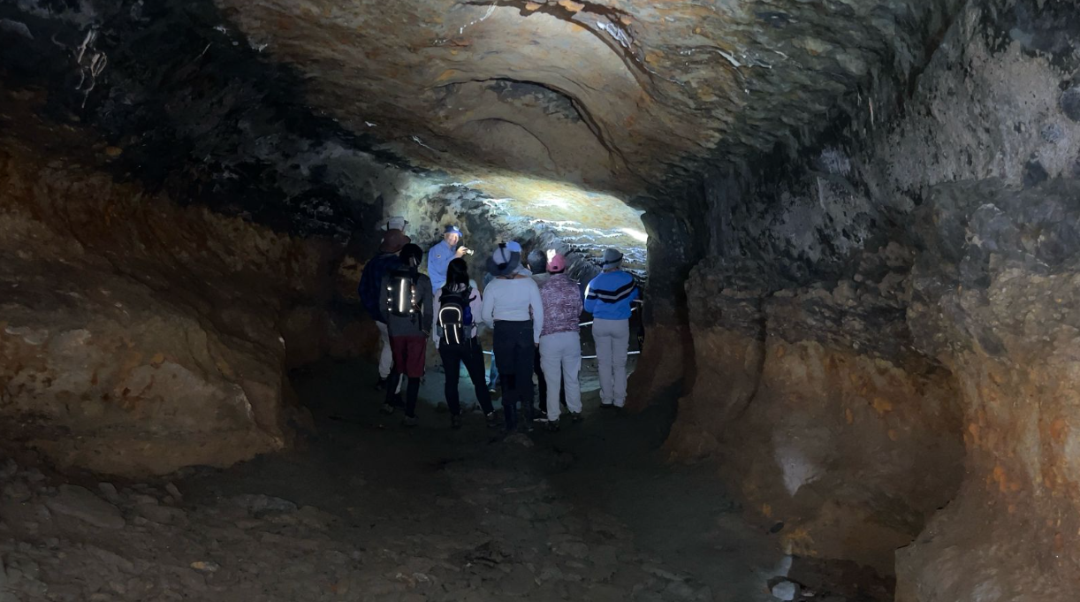 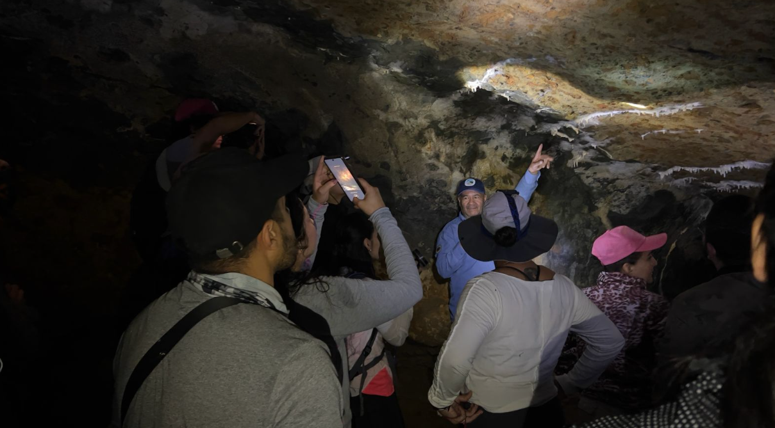
 | Ariculación con productos y servicios del territorio: Es fundamental realizar una caracterización de los productos y servicios que ofrecen las comunidades locales, de manera que puedan integrarse de forma activa en la experiencia turística. Estos incluyen saberes ancestrales, manifestaciones culturales, gastronomía tradicional, artesanías y diversas experiencias comunitarias que, al articularse en los paquetes y rutas turísticas, fortalecen la identidad del territorio y generan beneficios económicos directos para sus habitantes. | Actividad de espeleología PNN Cueva de los Guácharos. Fotos: Katherine Toledo
 | Determinación normatividad y protocolos y equipos necesarios dependiendo de la actividad de aventura que se va a desarrollar: Se debe tener en cuenta la normatividad que aplica para cada actividad de turismo de aventura, diseñar los protocolos de seguridad y atención a emergencias y la compra de equipos necesarios para que se realice la actividad de forma segura.
Referencia: | [1] World Tourism Organization (UNWTO). (s.f.). Adventure tourism. En Glossary of Tourism Terms. Recuperado de https://www.unwto.org/glossary-tourism-terms?language_content_entity=es [2] Ochoa, F. y Dueñas, L. (2024), p. 16. Guía metodológica para la reconversión hacia el turismo regenerativo y sostenible en zonas rurales y naturales. Corporación Biocomercio Sostenible. [3] Ochoa, F. A. (2016) p. 173. Tejiendo el territorio: Lineamientos para la construcción del turismo desde lo local (Primera edición). Universidad Externado de Colombia, Facultad de Administración de Empresas Turísticas y Hoteleras. [4] Evidence Network. (s.f.). Adventure tourism: what is, characteristics and activities. Recuperado de Evidence Network [5] Wikipedia. (2024). Rápel. Recuperado de https://es.wikipedia.org/wiki/R%C3%A1pel [6] Wikipedia. (2024). Barranquismo. Recuperado de https://es.wikipedia.org/wiki/Barranquismo

Turismo científico
Alternativa: Turismo científico o de investigación |  | Fotografías
Definición: | De acuerdo a la OMT el turismo científico se refiere a aquellos viajes con fines de investigación, observación o experimentación en el ámbito científico, que pueden realizarse en áreas naturales o culturales, involucrando a visitantes, comunidades locales y actores académicos. [1] Según el Ministerio de Comercio Indistria y turismo, el turismo científico en Colombia promueve experiencias turísticas orientadas a la generación, intercambio y apropiación de conocimiento, que contribuyan al desarrollo científico y tecnológico del país, a partir de la riqueza natural y cultural de los territorios. [2] | 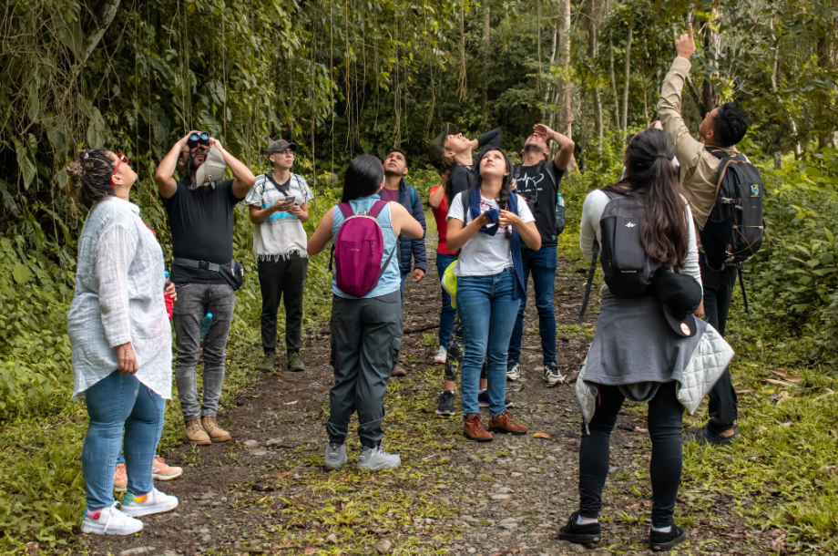
Objetivo: | Generar, compartir y aplicar conocimiento a partir de la experiencia turística en territorios naturales o culturales, de manera que los visitantes no solo disfruten del entorno, sino que también contribuyan al aprendizaje, la conservación y el desarrollo local. | Turismo de investigación Santa María, Boyacá. Foto: RedTur la Esmeralda Biodiversa
Posibles coberturas: | Coberturas naturales con características geográficas y paísajisticas específicas.
¿Cuándo implementar esta tipología de turismo? | El turismo científico y de investigación puede aplicarse en lugares con riqueza natural o cultural que permitan aprender y generar conocimiento, siempre que cuenten con acceso seguro, infraestructura básica y se respeten las normas ambientales y turísticas.
Orientaciones para su aplicación | Diagnóstico de la situación actual del turismo en el territorio : Es el primer paso y su objetivo es establecer la situación del turismo en el territorio, respondiendo a preguntas como, ¿se habla de turismo?, ¿cómo, qué planes y estrategias se tienen?, ¿cuál es la historia del turismo en el destino?, ¿quiénes son los actores clave?. Esto se puede realizar a través del análisis de las políticas públicas (revisión de Planes de desarrollo departamentales y municipales, Planes de desarrollo turísticos departamentales y municiplaes, Esquemas de ordenamiento territorial, planes de acción de las Corporaciones Autónomas Regionales, legislación turística y cifras de turismo). Entrevistas a actores clave del territorio se busca indagar con actores que conozcan la situación del turismo en el destino, como secretarios/as de turismo y de desarrollo municipal, funcionarios/as de Parques Nacionales, de la corporación autónoma regional entre otros [4] Mapeo y caracterización turística del territorio: Caracterizar el turismo identificando la oferta de atractivos, prestadores de servicios turísticos, actores indirectos, asimismo, las actividades que se realizan en los atractivos, además, las relaciones existentes entre actores y entre actores y atractivos [5] Visita de reconocimiento y diagnóstico Es una visita al sitio donde se proyecta implementar el turismo científico o de investigación, con el fin de realizar una caracterización del territorio. En esta se evalúan aspectos como las condiciones de infraestructura y accesibilidad, la disponibilidad de información científica previa, las herramientas para el manejo de visitantes, la seguridad, la atención de emergencias y, especialmente, la capacidad del área para facilitar procesos de observación, investigación y divulgación del conocimiento sin afectar la conservación de los ecosistemas ni la dinámica cultural de las comunidades locales. | 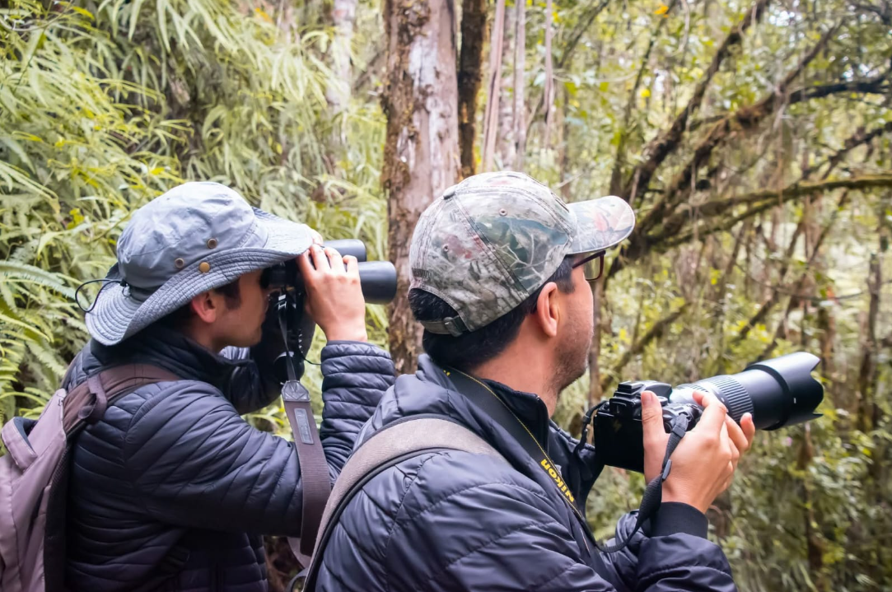 Avistamiento y registro de aves. Foto: Redtur la Esmeralda Biodiversa
 | Identificación de actividades: consiste en reconocer qué actividades de turismo científico y de investigación se pueden realizar en el territorio, de acuerdo a la caracterización de fauna y flora, teniendo en cuenta la seguridad, el acceso, el clima y las características del lugar. Así se pueden definir las mejores épocas del año para llevarlas a cabo, asegurando el aprendizaje de los visitantes y el cuidado de la naturaleza. Actividades de turismo científico y de investigación: Avistamiento y registro de aves y fauna silvestre:actividad de observación y documentación de especies en su hábitat natural, que puede realizarse con apoyo de guías locales y en programas de ciencia ciudadana. [1] Contribuye a la conservación de la biodiversidad y a la generación de datos útiles para investigaciones. [3] Monitoreo de ecosistemas: procesos de observación, medición y recolección de información sobre el estado de un ecosistema (bosques, humedales, páramos, arrecifes, etc.). Permite evaluar cambios ambientales y apoyar planes de manejo y conservación. [6] Observación astronómica: actividad de exploración del cielo nocturno en lugares con baja contaminación lumínica, con fines educativos y científicos. Promueve el aprendizaje sobre astronomía y la valoración del territorio como espacio de ciencia y cultura. [7] Exploración Geológica: reconocimiento de formaciones rocosas, suelos, cuevas o fósiles, con fines educativos, recreativos o de investigación. Facilita la comprensión de la historia natural y el valor geológico del territorio. [8] Talleres de saberes locales y tradicionales: espacios donde las comunidades comparten conocimientos sobre el uso de plantas, prácticas agrícolas o manejo cultural de la naturaleza. Fortalece la identidad cultural y promueve la apropiación social del conocimiento. [9] Expediciones educativas y científicas: salidas organizadas por instituciones académicas o grupos comunitarios para investigar y aprender sobre biodiversidad y conservación. [10] Vin
 | Ariculación con productos y servicios del territorio: Es fundamental realizar una caracterización de los productos y servicios que ofrecen las comunidades locales, de manera que puedan integrarse de forma activa en la experiencia turística. Estos incluyen saberes ancestrales, manifestaciones culturales, gastronomía tradicional, artesanías y diversas experiencias comunitarias que, al articularse en los paquetes y rutas turísticas, fortalecen la identidad del territorio y generan beneficios económicos directos para sus habitantes.
 | Determinación de normatividad y protocolos y equipos necesarios dependiendo de la actividad que se va a desarrollar: Se debe tener en cuenta la normatividad vigente que aplica para el desarrollo de actividades de turismo científico y de investigación, asegurando que se respeten las disposiciones ambientales, de bioseguridad y de acceso a áreas naturales o culturales. Asimismo, es fundamental diseñar protocolos para la recolección y manejo responsable de datos e información, garantizar medidas de seguridad y atención a emergencias, y definir los equipos técnicos y científicos requeridos para cada actividad (por ejemplo, binoculares, GPS, cámaras, guías de campo, kits de muestreo), de modo que las experiencias se realicen de manera segura, ética y sostenible.
Referencia: | [1] Organización Mundial del Turismo – OMT. (2010). Turismo y biodiversidad: Achieving Common Goals Towards Sustainability. Madrid: UNWTO. [2] Ministerio de Comercio, Industria y Turismo (MinCIT). (2021). Política de Turismo de Naturaleza en Colombia. Bogotá: MinCIT. [3] Ministerio de Comercio, Industria y Turismo (MinCIT). (2021). Política de Turismo de Naturaleza en Colombia. Bogotá. [4] Ochoa, F. y Dueñas, L. (2024), p. 16. Guía metodológica para la reconversión hacia el turismo regenerativo y sostenible en zonas rurales y naturales. Corporación Biocomercio Sostenible. [5] Ochoa, F. A. (2016) p. 173. Tejiendo el territorio: Lineamientos para la construcción del turismo desde lo local (Primera edición). Universidad Externado de Colombia, Facultad de Administración de Empresas Turísticas y Hoteleras. [6]Reynard, E., & Giusti, C. (2018). The value of geotourism for scientific research and education. Geoheritage, 10(3), 413–421. [7] Weaver, D. (2008). Ecotourism. Wiley. [8] Reynard, E., & Giusti, C. (2018). The value of geotourism for scientific research and education. Geoheritage, 10(3), 413–421. [9] Honey, M. (2008). Ecotourism and Sustainable Development: Who Owns Paradise? Island Press. [10]Organización Mundial del Turismo – OMT. (2019). Tourism and the Sustainable Development Goals – Journey to 2030. Madrid: UNWTO.

Turismo cultural
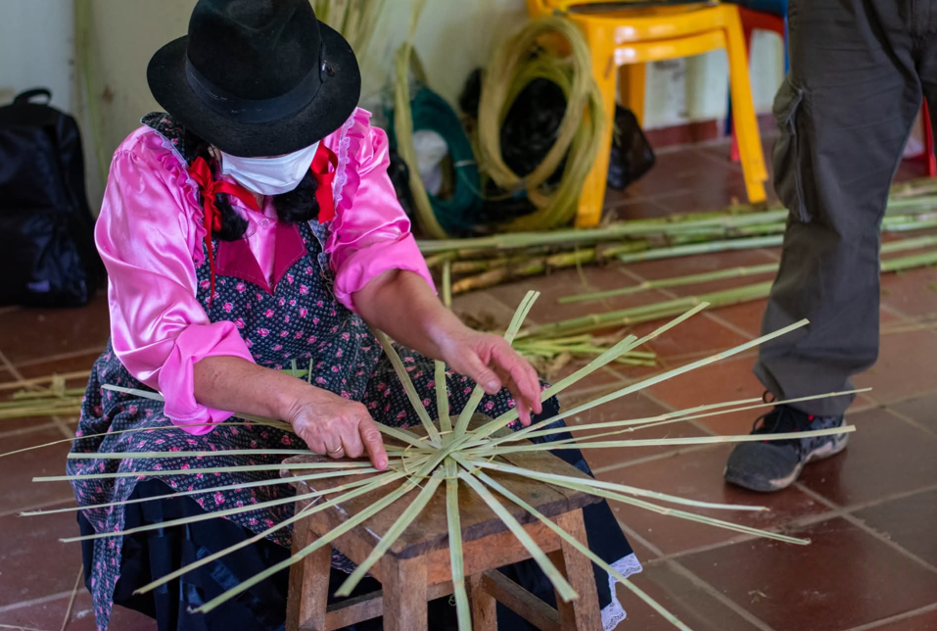
Alternativa: Turismo cultural |  | Fotografías
Definición: | El turismo cultural comprende el movimiento de personas esencialmente por motivos culturales, incluidas visitas a sitios patrimoniales, asistencias a manifestaciones artísticas y culturales, viajes de estudio, visitas a festivales y otros eventos, y el contacto con las formas de vida de las comunidades locales. [1]
Objetivo: | Promover el conocimiento, la valoración y la preservación del patrimonio cultural material e inmaterial, al tiempo que se generan beneficios sociales, educativos y económicos para las comunidades locales.
Posibles coberturas: | El turismo cultural puede desarrollarse en diferentes escalas: local (comunidad), regional/nacional (ciudades y circuitos culturales) e internacional (eventos y patrimonios reconocidos mundialmente). Ejemplo: visita a un mercado artesanal local; recorrido por un centro histórico nacional; viaje internacional a un festival cultural. [2]

¿Cuándo implementar esta tipo de turismo? | El turismo cultural es recomendable cuando el territorio cuenta con un patrimonio cultural relevante, existe interés y participación de la comunidad, disposición para una planificación adecuada, hay condiciones de accesibilidad suficientes y se garantiza un enfoque de sostenibilidad que asegure tanto la protección del patrimonio como beneficios equitativos para la población local. | Taller de artesanias en Tenza, Boyacá, actividad para turistas ofertado en los paquetes turísticos de una operadora de turismo comunitaria. Foto: Manuel Zárate López
 | Diagnóstico de la situación actual del turismo en el territorio: Es el primer paso y su objetivo es establecer la situación del turismo en el territorio, respondiendo a preguntas como, ¿se habla de turismo?, ¿cómo, qué planes y estrategias se tienen?, ¿cuál es la historia del turismo en el destino?, ¿quiénes son los actores clave?. Esto se puede realizar a través del análisis de las políticas públicas (revisión de Planes de desarrollo departamentales y municipales, Planes de desarrollo turísticos departamentales y municiplaes, Esquemas de ordenamiento territorial, planes de acción de las Corporaciones Autónomas Regionales, legislación turística y cifras de turismo). Entrevistas a actores clave del territorio se busca indagar con actores que conozcan la situación del turismo en el destino, como secretarios/as de turismo y de desarrollo municipal, funcionarios/as de Parques Nacionales, de la corporación autónoma regional entre otros [3]
 | Mapeo y caracterización turística del territorio: Caracterizar el turismo identificando la oferta de atractivos, prestadores de servicios turísticos, actores indirectos, asimismo, las actividades que se realizan en los atractivos, además, las relaciones existentes entre actores y entre actores y atractivos [4]
Orientaciones para su aplicación | Visita de reconocimiento y diagnóstico: Es una visita a los atractivos donde se proyecta implementar el turismo cultural, con el fin de realizar una caracterización de estos. En esta se evalúan aspectos como las condiciones de infraestructura y accesibilidad, la presencia de manifestaciones culturales tangibles e intangibles, la organización comunitaria, las herramientas disponibles para el manejo de visitantes, la seguridad, la atención de emergencias y, especialmente, la capacidad del área para facilitar procesos de valoración, aprendizaje y difusión del patrimonio cultural sin afectar la autenticidad de las tradiciones ni la vida cotidiana de las comunidades locales. | 
 | Identificación de actividades: las actividades de turismo cultural se identifican mediante la caracterización del patrimonio, la consulta a las comunidades, la evaluación de condiciones de seguridad y accesibilidad, y la definición de momentos y formas en que estas manifestaciones pueden compartirse responsablemente. Actividades de turismo cultural: Visitas a sitios patrimoniales: Recorridos por centros históricos, monumentos, sitios arqueológicos o museos que permiten conocer el patrimonio cultural tangible y su historia. Participación en festividades y eventos culturales: asistencia a carnavales, fiestas tradicionales, ferias, conciertos y otras celebraciones donde se expresan las tradiciones vivas de una comunidad.“Las manifestaciones festivas y eventos culturales constituyen un atractivo clave del turismo cultural al permitir la interacción directa con la cultura local.” [5] Experiencias gastronómicas: degustación de la cocina tradicional y participación en talleres culinarios donde se aprende sobre los sabores locales y su relación con la identidad cultural. “La gastronomía se ha convertido en un componente esencial del turismo cultural, al ser una vía privilegiada para comprender la identidad y diversidad de los pueblos.” [6] Turismo etnográfico: actividades que permiten conocer los modos de vida, saberes ancestrales, artesanías y prácticas cotidianas de las comunidades locales. “El turismo etnográfico ofrece a los visitantes la oportunidad de experimentar de primera mano las costumbres, tradiciones y formas de vida de grupos culturales específicos.” [7] Turismo creativo: actividades en las que los visitantes participan activamente en procesos de creación cultural, como talleres de danza, música, pintura o artesanía. “El turismo creativo permite a los turistas desarrollar su potencial creativo participando activamente en experiencias de aprendizaje vinculadas a la cultura del destino.” [8] | Taller de preparación de quesos en San Luis de Gaceno, ofertado dentro de los paquetes turísticos de una operadora de turismo comunitaria. Fotos: Manuel Zárate López
 | Ariculación con productos y servicios del territorio: Es fundamental realizar una caracterización de los productos y servicios que ofrecen las comunidades locales, de manera que puedan integrarse de forma activa en la experiencia turística. Estos incluyen saberes ancestrales, manifestaciones culturales, gastronomía tradicional, artesanías y diversas experiencias comunitarias que, al articularse en los paquetes y rutas turísticas, fortalecen la identidad del territorio y generan beneficios económicos directos para sus habitantes.
 | Determinación de normas y cuidados en el turismo cultural: Al organizar actividades de turismo cultural es importante respetar las normas que protegen el patrimonio y las tradiciones de las comunidades. Para cada actividad (como un festival, un taller de artesanía o una ruta gastronómica) se deben definir protocolos sencillos que garanticen el respeto a la cultura local, la seguridad de los visitantes y la convivencia comunitaria. También es clave contar con los materiales y equipos básicos, como señalización, guías impresas, instrumentos musicales, utensilios de cocina o vestuarios, según la actividad. De esta manera, las experiencias se desarrollan de forma segura, auténtica y sostenible, generando orgullo y beneficios para la comunidad
Referencia: | [1] Organización Mundial del Turismo – OMT. (2005). Tourism and Culture: Tourism Market Trends. Madrid: UNWTO. [2] Organización Mundial del Turismo – OMT. (2018). Tourism and Culture Synergies. Madrid: UNWTO. [3] Ochoa, F. A. (2016) p. 173. Tejiendo el territorio: Lineamientos para la construcción del turismo desde lo local (Primera edición). Universidad Externado de Colombia, Facultad de Administración de Empresas Turísticas y Hoteleras. [4] Ochoa, F. y Dueñas, L. (2024), p. 16. Guía metodológica para la reconversión hacia el turismo regenerativo y sostenible en zonas rurales y naturales. Corporación Biocomercio Sostenible. [5] Richards, G. (1996). Cultural Tourism in Europe. Wallingford: CABI. [6] Hall, C. M., & Sharples, L. (2003). Food Tourism Around the World: Development, Management and Markets. Butterworth-Heinemann. [7] McKercher, B., & du Cros, H. (2002). Cultural Tourism: The Partnership Between Tourism and Cultural Heritage Management. Binghamton: Haworth Press. [8] Richards, G., & Raymond, C. (2000). Creative Tourism. ATLAS News, (23), 16–20.

